TP_3
 | Formación de Metanol |  |  |  |  |  | Primero Producimos Metanol, luego realizamos su combustión para obtener la energía liberada

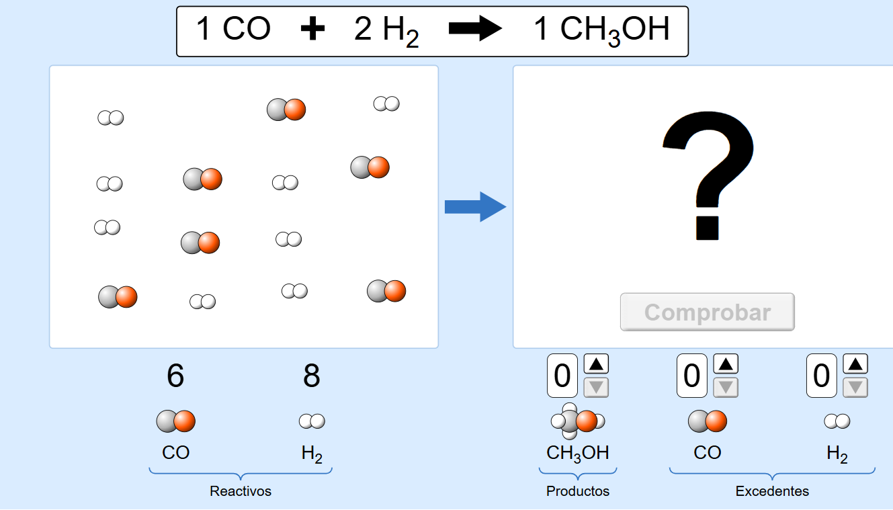
 |  |  |  |  |  | coef. React | CO | 1 | 3
 |  |  |  |  |  | coef. React | 2H2 | 2 | 2.5 | Reactivo limitante
 |  |  |  |  |  | coef. Producido | 1CH3OH | 1

 |  |  |  |  |  |  |  | Valor
 |  |  |  |  |  |  | CO disponible | 3
 |  |  |  |  |  |  | H2 disponible | 5
 |  |  |  |  |  |  | Reacciones por CO | 3
 |  |  |  |  |  |  | Reacciones por H2 | 2
 |  |  |  |  |  |  | Número de reacciones | 2
 |  |  |  |  |  |  | Ch3OH producido | 2
 |  |  |  |  |  |  | CO sobrante | 1
 |  |  |  |  |  |  | H2 sobrante | 1
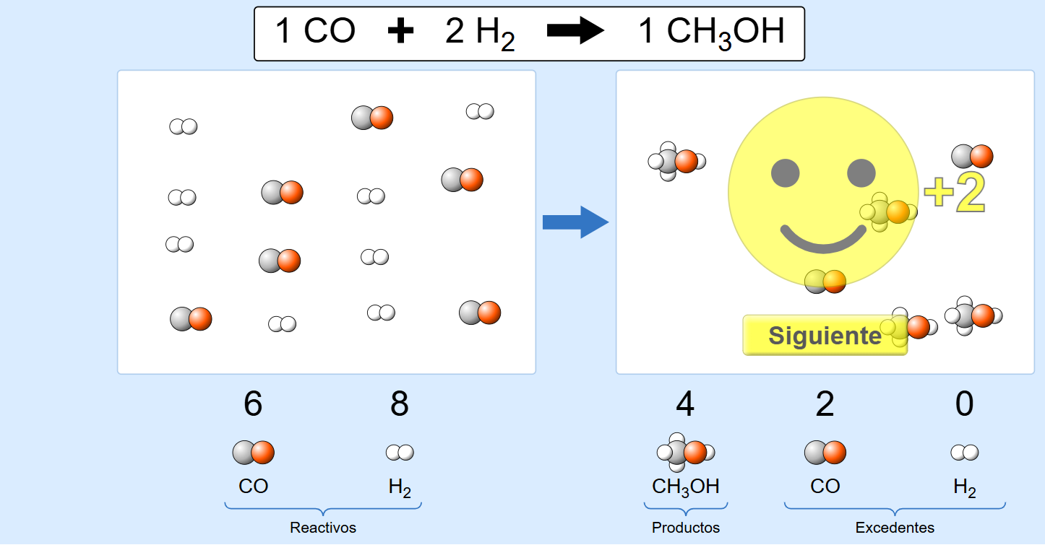

 |  |  |  |  |  |  |  |  | Magnitud | Cantidad
 |  |  |  |  |  |  |  |  | CO disponible | 3
 |  |  |  |  |  |  |  |  | H2 disponible | 5
 |  |  |  |  |  |  |  |  | CH3OH producido | 2
 |  |  |  |  |  |  |  |  | CO sobrante | 1
 |  |  |  |  |  |  |  |  | H2 sobrante | 1

 |  |  |  |  |  |  |  | Interpretación Estequeométrica

$ℂO=$6 moles
 |  |  |  |  |  |  |  | Disponemos de :
$$H_{2}=8 moles$$

$$\frac{6}{1}=6$$
 |  |  |  |  |  |  |  |  | Por el CO
 |  |  |  |  |  |  |  |  | Cada reacción consume 1 mol de CO:

 |  |  |  |  |  |  |  |  | ➡️ El CO permite realizar 6 reacciones.

$$\frac{8}{2}=4$$
 |  |  |  |  |  |  |  |  | Por el H₂
 |  |  |  |  |  |  |  |  | Cada reacción consume 2 mol de H₂:

 |  |  |  |  |  |  |  |  | ➡️ El H₂ permite realizar 4 reacciones

 |  |  |  |  |  |  |  | Determinar el reactivo limitante

 |  |  |  |  |  |  |  |  | Comparamos :
 |  |  |  |  |  |  |  |  | Reactivo | Reacciones posibles
 |  |  |  |  |  |  |  |  | CO | 6
 |  |  |  |  |  |  |  |  | H₂ | 4
$${El H}_{2}Es el reactivo limitante$$
 |  |  |  |  |  |  |  | El menor valor es 4, por lo tanto:

 |  |  |  |  |  |  |  | Es importante notar que el "4" no son 4 moles de H₂, sino 4 reacciones completas posibles.

 |  |  |  |  |  |  |  | Calcular el producto
$${CH}_{3}OH$$
 |  |  |  |  |  |  |  | Cada reacción produce 1 mol de

4*1${ =4 moles de CH}_{3}OH$
 |  |  |  |  |  |  |  | Como pueden ocurrir 4 reacciones

 |  |  |  |  |  |  |  | Calcular lo que se consume

$$4×1=4 mol$$
$$4×2=8 mol$$
 |  |  |  |  |  |  |  | CO | Consumido:
 |  |  |  |  |  |  |  | H₂ | Consumido:

 |  |  |  |  |  |  |  | Calcular lo que sobra

$$6 −4=2 mol$$
$$8 −8=0 mol$$
 |  |  |  |  |  |  |  | CO | Sobrante:
 |  |  |  |  |  |  |  | H₂ | Sobrante:

 |  |  |  |  |  |  |  | Magnitud | Resultado
 |  |  |  |  |  |  |  | CO inicial | 6 mol
 |  |  |  |  |  |  |  | H₂ inicial | 8 mol
 |  |  |  |  |  |  |  | Reactivo limitante | H₂
 |  |  |  |  |  |  |  | CH₃OH producido | 4 mol
 |  |  |  |  |  |  |  | CO consumido | 4 mol
 |  |  |  |  |  |  |  | CO sobrante | 2 mol
 |  |  |  |  |  |  |  | H₂ consumido | 8 mol
 |  |  |  |  |  |  |  | H₂ sobrante | 0 mol

 |  |  | Actividad | Obtener Metanol a partir de las distintas cantidades de moléculas del reactivo

 |  |  | CO | H₂ |  | Y responder:
 |  | cálculo 1 | 2 | 4
 |  | cálculo 2 | 3 | 5 |  | 1. ¿Cuál es el reactivo limitante?
 |  | cálculo 3 | 5 | 12 |  | 2. ¿Cuánto metanol se forma?
 |  | cálculo 4 | 8 | 10 |  | 3. ¿Qué reactivo queda en exceso?
 |  | cálculo 5 | 10 | 20 |  | 4. ¿Cuánto sobra?

 |  |  | Ver Energía para producir Metanol

 | "La estequiometría nos dice que obtuvimos 4 moles de metanol. ¿Cómo podemos saber cuánta energía liberarán esos 4 moles si los quemamos?"

Utilizaremos el ejemplo trabajado donde nos dio 4 moles producidos

CH₃OH producido = 4 mol.

Ahora escribimos la reacción de combustión:

2${CH}_{3}OH (l) +3O_{2}(g)→\text{ 2}\text{C} O_{2 }(g)+$4$H_{2}O$ (l)

¿Cuánta energía libera esa reacción?

Primera forma de resolverlo: Tabla de combustión
tabla 2

para el Metanol ${CH}_{3}OH$ -726kJ/mol
como tenemos 4 moles E= 4*-726= -2904KJ

¿De dónde salió el 726?

Ese valor puede calcularse a partir de otras energías conocidas.

$ΔH^{0}=ΣΔH_{f}^{0}$(productos) - $ΣΔH_{f}^{0}$(reactivos)
 |  |  |  |  | Toda reacción química implica un intercambio de energía porque:
 |  |  |  |  | romper enlaces consume energía;
Ley de Hess |  |  |  |  | formar enlaces libera energía.

la tabla dice que el metanol libera -726 kJ/mol al quemarse. ¿Quién calculó ese número?

Ese número puede medirse experimentalmente, pero también puede calcularse utilizando las entalpías estándar de formación y la Ley de Hess.

Escribimos la ecuación del Metanol |  |  |  | combustión
2${CH}_{3}OH +3O_{2}→\text{ 2}\text{C} O_{2 }+$4$H_{2}$O

Buscamos las entalpías de formación (Tabla 1)

 | Sustancia | ΔHf° (kJ/mol)
 | CH₃OH(l) | -238.7
 | O₂(g) | 0
 | CO₂(g) | -393.5
 | H₂O(l) | -285.8
Estos valores representan la energía asociada a formar 1 mol de cada sustancia a partir de sus elementos.

Calculamos la energía de los productos

2$(−393,5)$
$$4(−285,8)$$
 |  | Los productos son:
 |  |  |  | 2 CO₂
 |  |  |  | 4 H₂O

 |  |  |  | 2 CO₂ | -787
 |  |  |  | 4 H₂O | -1143.2
 |  |  | Sumando |  | -1930.2 | KJ

Calculamos la energía de los reactivos

2$\left(−238,7\right)+3\left(0\right)=−477$,4 KJ
$$3\left(0\right)=0 KJ$$
 |  | Los reactivos son:
 |  |  |  | 2 CH₃OH
 |  |  |  | 3 O₂
$−477$,4 KJ
 |  |  | Sumando

Aplicamos la Ley de Hess

$ΔH^{0}=ΣΔH_{f}^{0}$(productos) - $ΣΔH_{f}^{0}$(reactivos)
 |  |  |  |  |  | Toda reacción química implica un intercambio de energía porque:
 |  |  |  |  |  | romper enlaces consume energía;
 | Ley de Hess |  |  |  |  | formar enlaces libera energía.

$ΔH^{0}=$(-1930.2) - (-477.4)

$ΔH^{0}=$-1452.8 KJ/mol

Porque todavía no da -726 ?

Si nos fijamos, la ecuación está escrita para 2 moles de

2${CH}_{3}OH +3O_{2}→\text{ 2}\text{C} O_{2 }+$4$H_{2}$

Es decir, −1452,8 kJ corresponden a la combustión de 2 moles de metanol.

Pero queremos expresar la energía por mol, entonces:

$ΔH^{0}=$-$\frac{1452.8 KJ/mol}{2}$=-726 KJ/mol

para el Metanol ${CH}_{3}OH$ -726kJ/mol
como tenemos 4 moles E= 4*-726= -2904KJ

 | Resúmen

 | Hasta ahora vimos que:

 | 1. Partimos de 6 mol de CO y 8 mol de H₂.
 | 2. Obtuvimos 4 mol de CH₃OH.
 | 3. Mediante la Tabla 1 (ΔHf°) y la Ley de Hess calculamos que:

$ΔH^{0}combustible=$-726 KJ/mol

para el Metanol ${CH}_{3}OH$ -726kJ/mol
como tenemos 4 moles E= 4*-726= -2904KJ
 |  | Con la tabla 2 calculamos directamente

 | "Supongamos que tenemos esos 4 moles de metanol en un recipiente. ¿Cuánta masa representan?" |  |  |  |  |  |  |  |  |  | De moles pasamos a trabajar con masa

 | Utilizamos la tabla 4 o calculamos los moles
para el Metanol ${CH}_{3}OH$ da 32.04 g/mol
como tenemos 4 moles la masa es = 4*32.04
Lo cual es = 128.16 gr

 | "¿Cuánta energía contienen esos 128 gramos?"
-2904KJ

 | ¿Y si tuviera solamente 1 gramo?

 |  | Como sabemos:
 |  | 32,04 g → 726 kJ
$$1g=\frac{726}{32.04}$$
22.7 kJ/g
 |  | Entonces: |  |  |  | implica

 |  |  |  |  |  | Aparece el concepto de Poder Calorífico , en este caso del metanol

 | Comparaciones

 |  | Combustible | kJ/g
 |  | Metanol | 22,7
 |  | Etanol | 29,7
 |  | Nafta | ≈45
 |  | Metano | 55,5
 |  | Hidrógeno | 141,9

 | ¿Por qué un kilogramo de hidrógeno entrega mucha más energía que un kilogramo de metanol?

 | Cálcular

 | Supongamos que una estufa necesita:

 |  |  |  | 5808 kJ

 | ¿Cuántos gramos de metanol necesito?

$$m (g)=\frac{5808}{22.7}$$

$$m (g)= 256 g$$

 | ¿Alcanza el metanol obtenido para calentar 2 litros de agua desde 20 °C hasta 90 °C?
 | Energía necesaria para calentar agua
para el Metanol ${CH}_{3}OH$ -726kJ/mol
como tenemos 4 moles E= 4*-726= -2904KJ

$$Q=m.c.Δt$$
 |  |  |  | masa en kg
 |  |  |  | calor específico en J/(kg·°C)
 |  |  |  | temperatura en °C

$Q=\left(k_{g}\right)⋅\left(\frac{J}{k_{g}. °C}\right)$.(°C)
 |  |  |  |  |  |  | Datos

 |  |  |  |  |  |  | 2 litros de agua
 |  | Si se trabaja con gramos |  |  |  |  | Como
 |  |  |  |  |  |  | 1L≈1kg
$Q=\left(g\right)⋅\left(\frac{J}{g . °C}\right)$.(°C)
 |  |  |  |  |  |  | entonces
 |  |  |  |  |  |  | m=2kg
 |  |  |  |  |  |  | 2000 g
$$c=4.18⋅\left(\frac{J}{g . °C}\right)$$
$$Q= J$$

 |  |  |  |  |  |  | Cambio de temperatura
$$90−20=70 °C$$

$$Q=2000∗4.18∗70$$

$$Q=585200 J$$

$$Q=585.2 K J$$
 |  |  |  |  | necesitamos

 | Compáración

 | Metanol disponible |  | 2904kJ

 | Necesarios para el agua |  | 585kJ

 | Conclusión:
 | Los 4 moles de metanol son más que suficientes para calentar los 2 litros de agua.

 | Cuanto metanol habría hecho falta exactamente?

 | Le informamos que el período de pre-inscripción
 | para la Semana de la Química, los Alimentos y la Biotecnología aún no se
 | ha habilitado. El formulario estará disponible del 11 al 17 de agosto en
 | nuestra página web:
 | https://exactas.uba.ar/popularizacion/semanas-de-las-ciencias/

 | Le recomendamos intentar nuevamente a partir de esa fecha.

Energía_Producir_Metanol
 | Energía para producir Metalnol

¿Al formarse el metanol se libera energía o se absorbe?

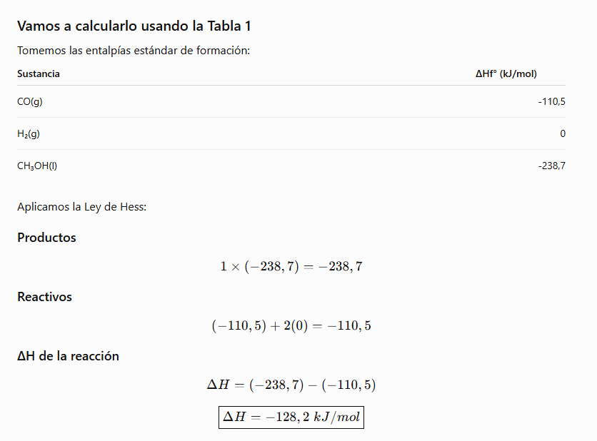
Se libera energía, pero mucho menos que cuando se quema

$$H_{2}$$
Al producir 1 mol de metanol a partir de CO y |  |  |  | se liberan aprox. -128.2 KJ/mol

Es una reacción exotérmica porque |  |  | ΔH<0

Si al producir metanol se liberan 128 kJ, ¿por qué al quemarlo libera 726 kJ?
porque el metanol es más estable que CO + H₂.

¡Esa es exactamente la pregunta correcta!

La respuesta está en que son dos reacciones diferentes.

$\text{El} \text{C} O_{2 }$ y el $H_{2}O$ son muchísimo mas estables que el metanol

Nivel de energía

CO + 2H₂
───────────────●
│ |  | La entalpía representa la altura energética de una sustancia
│ libera 128 kJ
▼
CH₃OH
───────────────●
│
│ libera 726 kJ
▼
CO₂ + H₂O
───────────────●

Tablas
1_Tabla de entalpías estándar de formación (ΔHf°)
Sustancia | Estado | ΔHf° (kJ/mol)
H₂(g) | gas | 0
O₂(g) | gas | 0
N₂(g) | gas | 0
C (grafito) | sólido | 0
CO(g) | gas | -110.5
CO₂(g) | gas | -393.5
H₂O(l) | líquido | -285.8
H₂O(g) | gas | -241.8
CH₄(g) | gas | -74.8
CH₃OH(l) | líquido | -238.7
C₂H₅OH(l) | líquido | -277.7
NH₃(g) | gas | -46.1

Con estos datos puedes calcular el ΔH de cualquier reacción:
$ΔH^{0}=ΣΔH_{f}^{0}$(productos) - $ΣΔH_{f}^{0}$(reactivos)

2_Tabla de entalpías de combustión (ΔHcomb°)
Combustible | Estado | ΔHcomb° (kJ/mol)
Hidrógeno | g | -286
Monóxido de carbono | g | -283
Metano | g | -890
Etano | g | -1560
Propano | g | -2220
Butano | g | -2877
Pentano | l | -3509
Hexano | l | -4163
Heptano | l | -4817
Octano | l | -5471
Metanol | l | -726
Etanol | l | -1367

Estas tablas te permiten calcular directamente la energía liberada:

$$E=n⋅\left|ΔH_{comb}\right|$$

3_Sustancia Vs Masa molar
Sustancia | Masa molar (g/mol)
CH₃OH | 32,04
CO₂ | 44,01
H₂O | 18,02
CO | 28,01

4_ Poder calorífico (kJ/g)

Combustible | kJ/g
Hidrógeno | 141.9
Metano | 55.5
Propano | 50.3
Butano | 49.5
Octano | 47.9
Nafta | 44–46
Etanol | 29.7
Metanol | 22.7

¿Por qué un automóvil no funciona igual con metanol que con nafta?

El poder calorífico es la cantidad de energía térmica que libera un combustible al quemarse por completo por unidad de masa o volumen.
Indica el potencial energético del material y se expresa habitualmente en unidades como el kcal/kg, kJ/kg, o kWh/m³.

